分开
太平金服运营指标看板
太平金服运营指标看板
太平金服运营指标看板
太平金服运营指标看板
太平金服运营指标看板
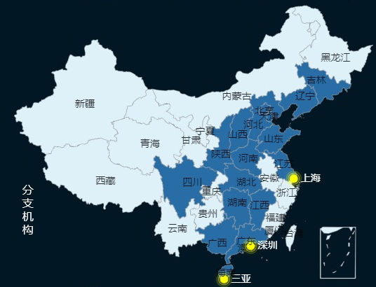 | 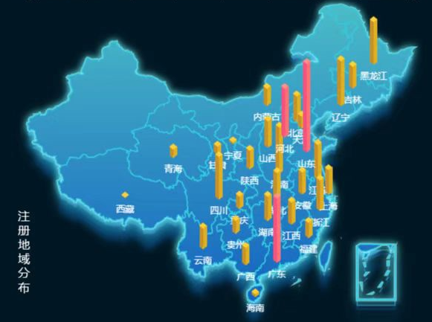 | 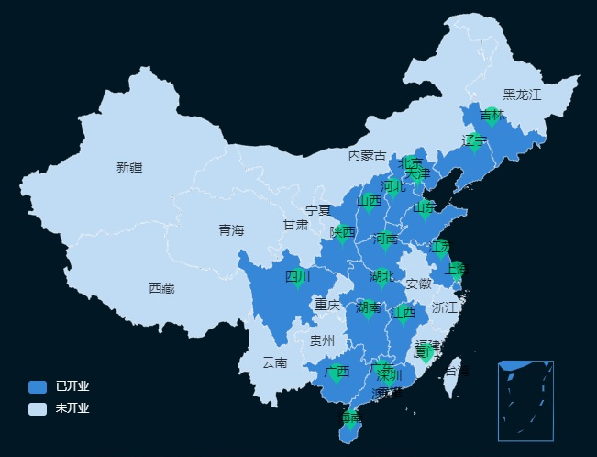 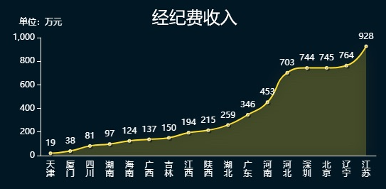 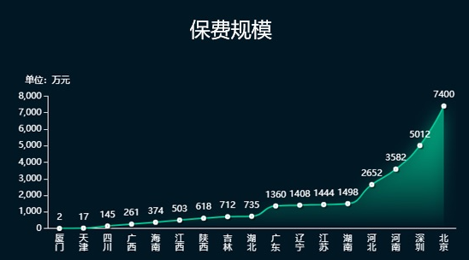 | 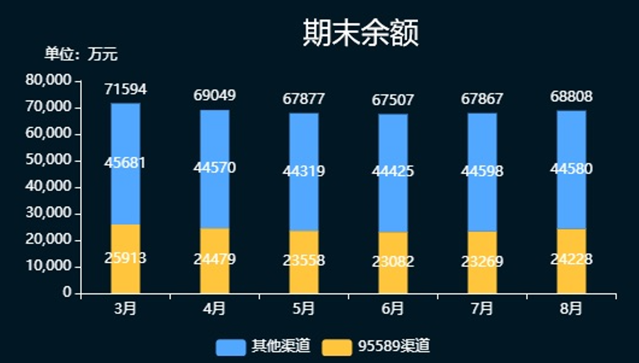

34周：2022-08-20 ~ 2022-08-26
34周：2022-08-20 ~ 2022-08-26
34周：2022-08-20 ~ 2022-08-26
34周：2022-08-20 ~ 2022-08-26
34周：2022-08-20 ~ 2022-08-26

总览
 | 日活
8:00:00 | 140
9:00:00 | 70
10:00:00 | 130
11:00:00 | 100
12:00:00 | 120
13:00:00 | 140
14:00:00 | 60
15:00:00 | 70
16:00:00 | 100
17:00:00 | 50
18:00:00 | 150
 | 比例
我的保单 | 814.95795027
互联网银行 | 161.94520679
理赔查询 | 153.09684294
 | 月活
8:00:00 | 1760
9:00:00 | 2340
10:00:00 | 4110
11:00:00 | 2920
12:00:00 | 3780
13:00:00 | 2740
14:00:00 | 2460
15:00:00 | 2070
16:00:00 | 2260
17:00:00 | 4110
18:00:00 | 3850
太平通活跃用户数（万）
日活
月活
太平通
经纪
普惠
智勘
过去三年营业收入（万元）
 | 营业收入（万元）
2019 | 10962
2020 | 17532
2021 | 41672
2022(1-8月) | 23368
过去1年营业收入（万元）
 | 总额 | 经纪 | 普惠 | 太平通 | 智勘
11 | 2151 | 993 | 979 | 166 | 13
12 | 2638 | 1490 | 875 | 159 | 114
1 | 654 | 374 | 251 | 19 | 10
2 | 3130 | 2168 | 850 | 61 | 51
3 | 2299 | 1267 | 792 | 129 | 111
4 | 2053 | 1462 | 300 | 213 | 78
5 | 2770 | 1963 | 534 | 191 | 82
6 | 2488 | 1604 | 717 | 56 | 111
7 | 2645 | 1890 | 532 | 156 | 67
8 | 1408 | 21 | 985 | 263 | 139
9 | 2456 | 1798 | 348 | 189 | 121
10 | 2716 | 1053 | 898 | 663 | 102
分支机构办公场所
过去1年营业收入（万元）
11 | 166
12 | 159
1 | 19
2 | 61
3 | 129
4 | 213
5 | 191
6 | 56
7 | 156
8 | 263
9 | 189
10 | 663
过去三年营业收入（万元）
 | 太平通
2019 | 910
2020 | 1455
2021 | 3460
2022(1-8月) | 1940
营业收入：1940万元
过去1年营业收入（万元）
11 | 993
12 | 1490
1 | 374
2 | 2168
3 | 1267
4 | 1462
5 | 1963
6 | 1604
7 | 1890
8 | 21
9 | 1798
10 | 1053
过去三年营业收入（万元）
 | 经纪
2019 | 6380
2020 | 10203
2021 | 24253
2022(1-8月) | 13600
营业收入：1.36亿元
过去1年营业收入（万元）
11 | 979
12 | 875
1 | 251
2 | 850
3 | 792
4 | 300
5 | 534
6 | 717
7 | 532
8 | 985
9 | 348
10 | 898
过去三年营业收入（万元）
 | 普惠
2019 | 2912
2020 | 4657
2021 | 11069
2022(1-8月) | 6207
营业收入：6207万元
过去1年营业收入（万元）
11 | 13
12 | 114
1 | 10
2 | 51
3 | 111
4 | 78
5 | 82
6 | 111
7 | 67
8 | 139
9 | 121
10 | 102
过去三年营业收入（万元）
 | 智勘
2019 | 409
2020 | 654
2021 | 1555
2022(1-8月) | 872
营业收入：872万元
 | 员工数量
内勤 | 96
外包 | 75
员工数量
分红账户 | 950
电子保单 | 1000
实时贷 | 1300
理赔查询 | 1700
我的保单 | 2000
运营：TOP5保险服务
运营：客户节和服务号
15%
10%
重点项目（单位：万）
 | 总数
蔚能电池营业收入 | 100
台州利民保投人数 | 272
台州利民保营业收入 | 679
蔚能电池保费规模 | 1000
 | 金额
个险保费规模 | 7204.4
团险保费规模 | 87944.1
人力
 | 在册人力 | 新增人力 | 举绩人力
山东 | 0 | 0 | 0
总公司 | 0 | 0 | 0
山西 | 1 | 0 | 0
天津 | 6 | 0 | 0
深圳 | 9 | 0 | 0
上海 | 9 | 1 | 0
广东 | 19 | 0 | 0
厦门 | 22 | 1 | 2
吉林 | 27 | 1 | 2
江西 | 35 | 1 | 1
四川 | 47 | 1 | 4
北京 | 57 | 3 | 5
河南 | 71 | 4 | 2
陕西 | 73 | 2 | 6
海南 | 81 | 1 | 6
河北 | 98 | 8 | 5
湖北 | 163 | 3 | 12
湖南 | 206 | 5 | 18
江苏 | 209 | 6 | 11
广西 | 234 | 21 | 18
辽宁 | 699 | 60 | 29
保费规模（万元）
年累计：
94870.08
200%
本周新增：
303.50
15%
本月新增：
2487.39
10%
2022年太财智定损平台每月处理案件数
 | 收入额
1月 | 69145
2月 | 57510
3月 | 56743
4月 | 50571
5月 | 62339
6月 | 67634
7月 | 69202
8月 | 67522
软著数：58
专利数：11
太平财险应用情况
线上化率
95%
案件提速
5.9天
产能提升270%
优化人力519人
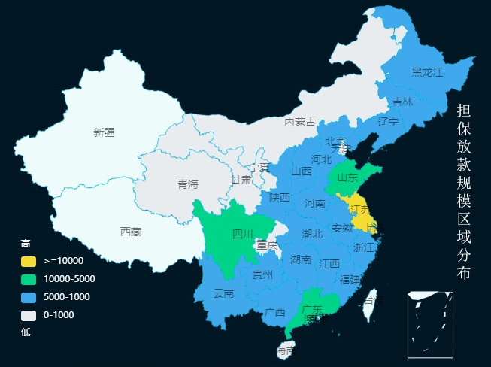
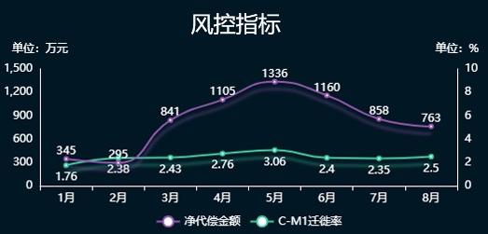
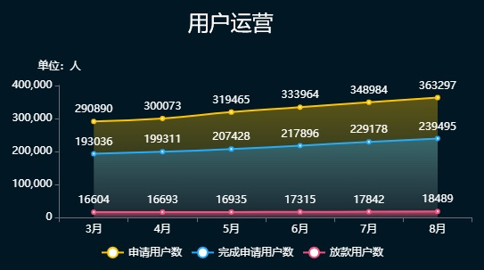
客群类型
 | 比例
95589 | 0.48
太平通 | 0.08
房贷 | 0.44
客户分布top3
 | 占比
上海 | 23.413103685
江苏 | 23.030525486
广东 | 6.9497667556
其它 | 46.606604073
普惠担保金额（万元）
9.74%
代偿率
9.56%
逾期率
89.3%
逾期回收率
新增放款（万元）
 | 新增放款
1月 | 8830
2月 | 1746
3月 | 2967
4月 | 709
5月 | 1857
6月 | 2883
7月 | 3773
8月 | 4371

注册数(万)
 | 注册数
xxxx年xx月xx日 | 500
xxxx年xx月xx日 | 1000
xxxx年xx月xx日 | 1500
xxxx年xx月xx日 | 2000
太平通注册用户数（万）
本周新增：
2.9
本月新增：
11.2
5%
15%
累计注册：
2120.90 (地图)

 | 比例
我的保单 | 26734.523671
互联网银行 | 4709.2704256
理赔查询 | 956.20590333
电商月收入（万元）
 | value
本周-3周 | 165
本周-2周 | 419
本周-1周 | 315
本周 | 187
综合金融规模（万元）
 | 基金规模 | 资管规模
4月 | 646.1446517 | 211.65708976
5月 | 1063.3456475 | 3512.6746137
6月 | 388.59282448 | 1304.873214
7月 | 549.33018163 | 3718.6427146
8月 | 1049.7468637 | 515.40494261
9月 | 1202.6239616 | 4238.9431979
总览
太平通
经纪
普惠
智勘
总览
太平通
经纪
普惠
智勘
总览
太平通
经纪
普惠
智勘
总览
太平通
经纪
普惠
智勘
总览
太平通
经纪
普惠
智勘

一体
太平金服运营指标看板

34周：2022-08-20 ~ 2022-08-26

总览

过去三年营业收入（万元）
 | 营业收入（万元）
2019 | 10962
2020 | 17532
2021 | 41672
2022(1-8月) | 23368
过去1年营业收入（万元）
 | 总额 | 经纪 | 普惠 | 太平通 | 智勘
11 | 2151 | 993 | 979 | 166 | 13
12 | 2638 | 1490 | 875 | 159 | 114
1 | 654 | 374 | 251 | 19 | 10
2 | 3130 | 2168 | 850 | 61 | 51
3 | 2299 | 1267 | 792 | 129 | 111
4 | 2053 | 1462 | 300 | 213 | 78
5 | 2770 | 1963 | 534 | 191 | 82
6 | 2488 | 1604 | 717 | 56 | 111
7 | 2645 | 1890 | 532 | 156 | 67
8 | 1408 | 21 | 985 | 263 | 139
9 | 2456 | 1798 | 348 | 189 | 121
10 | 2716 | 1053 | 898 | 663 | 102
分支机构办公场所

 | 员工数量
内勤 | 96
外包 | 75
员工数量

过去1年营业收入（万元）
11 | 166
12 | 159
1 | 19
2 | 61
3 | 129
4 | 213
5 | 191
6 | 56
7 | 156
8 | 263
9 | 189
10 | 663
过去三年营业收入（万元）
 | 太平通
2019 | 910
2020 | 1455
2021 | 3460
2022(1-8月) | 1940
营业收入：1940万元
太平通

分红账户 | 950
电子保单 | 1000
实时贷 | 1300
理赔查询 | 1700
我的保单 | 2000
运营：TOP5保险服务
运营：客户节和服务号
15%
10%

太平通注册用户数（万）
本周新增：
2.9
本月新增：
11.2
5%
15%
累计注册：
2120.90 (地图)
注册数(万)
 | 注册数
xxxx年xx月xx日 | 500
xxxx年xx月xx日 | 1000
xxxx年xx月xx日 | 1500
xxxx年xx月xx日 | 2000
 | 比例
我的保单 | 814.95795027
互联网银行 | 161.94520679
理赔查询 | 153.09684294
 | 日活
8:00:00 | 140
9:00:00 | 70
10:00:00 | 130
11:00:00 | 100
12:00:00 | 120
13:00:00 | 140
14:00:00 | 60
15:00:00 | 70
16:00:00 | 100
17:00:00 | 50
18:00:00 | 150
太平通活跃用户数（万）
 | 月活
8:00:00 | 1760
9:00:00 | 2340
10:00:00 | 4110
11:00:00 | 2920
12:00:00 | 3780
13:00:00 | 2740
14:00:00 | 2460
15:00:00 | 2070
16:00:00 | 2260
17:00:00 | 4110
18:00:00 | 3850
月活
电商月收入（万元）
 | value
本周-3周 | 165
本周-2周 | 419
本周-1周 | 315
本周 | 187
 | 比例
我的保单 | 26734.523671
互联网银行 | 4709.2704256
理赔查询 | 956.20590333
综合金融规模（万元）
 | 基金规模 | 资管规模
4月 | 646.1446517 | 211.65708976
5月 | 1063.3456475 | 3512.6746137
6月 | 388.59282448 | 1304.873214
7月 | 549.33018163 | 3718.6427146
8月 | 1049.7468637 | 515.40494261
9月 | 1202.6239616 | 4238.9431979

经纪

营业收入：1.36亿元

过去三年营业收入（万元）
 | 经纪
2019 | 6380
2020 | 10203
2021 | 24253
2022(1-8月) | 13600
过去1年营业收入（万元）
11 | 993
12 | 1490
1 | 374
2 | 2168
3 | 1267
4 | 1462
5 | 1963
6 | 1604
7 | 1890
8 | 21
9 | 1798
10 | 1053

重点项目（单位：万）
 | 总数
蔚能电池营业收入 | 100
台州利民保投人数 | 272
台州利民保营业收入 | 679
蔚能电池保费规模 | 1000
 | 金额
个险保费规模 | 7204.4
团险保费规模 | 87944.1
人力
 | 在册人力 | 新增人力 | 举绩人力
山东 | 0 | 0 | 0
总公司 | 0 | 0 | 0
山西 | 1 | 0 | 0
天津 | 6 | 0 | 0
深圳 | 9 | 0 | 0
上海 | 9 | 1 | 0
广东 | 19 | 0 | 0
厦门 | 22 | 1 | 2
吉林 | 27 | 1 | 2
江西 | 35 | 1 | 1
四川 | 47 | 1 | 4
北京 | 57 | 3 | 5
河南 | 71 | 4 | 2
陕西 | 73 | 2 | 6
海南 | 81 | 1 | 6
河北 | 98 | 8 | 5
湖北 | 163 | 3 | 12
湖南 | 206 | 5 | 18
江苏 | 209 | 6 | 11
广西 | 234 | 21 | 18
辽宁 | 699 | 60 | 29
保费规模（万元）
年累计：
94870.08
200%
本周新增：
303.50
15%
本月新增：
2487.39
10%

过去1年营业收入（万元）
11 | 979
12 | 875
1 | 251
2 | 850
3 | 792
4 | 300
5 | 534
6 | 717
7 | 532
8 | 985
9 | 348
10 | 898
过去三年营业收入（万元）
 | 普惠
2019 | 2912
2020 | 4657
2021 | 11069
2022(1-8月) | 6207
普惠
营业收入：6207万元

客群类型
 | 比例
95589 | 0.48
太平通 | 0.08
房贷 | 0.44
客户分布top3
 | 占比
上海 | 23.413103685
江苏 | 23.030525486
广东 | 6.9497667556
其它 | 46.606604073
新增放款（万元）
 | 新增放款
1月 | 8830
2月 | 1746
3月 | 2967
4月 | 709
5月 | 1857
6月 | 2883
7月 | 3773
8月 | 4371
普惠担保金额（万元）
9.74%
代偿率
9.56%
逾期率
89.3%
逾期回收率

智勘

过去三年营业收入（万元）
 | 智勘
2019 | 409
2020 | 654
2021 | 1555
2022(1-8月) | 872
营业收入：872万元

过去1年营业收入（万元）
11 | 13
12 | 114
1 | 10
2 | 51
3 | 111
4 | 78
5 | 82
6 | 111
7 | 67
8 | 139
9 | 121
10 | 102

2022年太财智定损平台每月处理案件数
 | 收入额
1月 | 69145
2月 | 57510
3月 | 56743
4月 | 50571
5月 | 62339
6月 | 67634
7月 | 69202
8月 | 67522
软著数：58
专利数：11
太平财险应用情况
线上化率
95%
案件提速
5.9天
产能提升270%
优化人力519人

